PP
Příloha č. 2 Kupní smlouvy - technická specifikace Propagační předměty (II.) 005 - 2025

 | Vyplní se automaticky
 | Vyplní dodavatel
 |  |  |  |  |  |  | [DOPLNÍ DODAVATEL]
Položka | Název | Množství | Měrná jednotka [MJ] | Popis | Ilustrační obrázek | MAXIMÁLNÍ CENA za měrnou jednotku (MJ) v Kč bez DPH | NABÍDKOVÁ CENA za měrnou jednotku (MJ) v Kč bez DPH | NABÍDKOVÁ CENA CELKEM v Kč bez DPH | VYHOVUJE / NEVYHOVUJE | Fakturace | Financováno z projektových finančních prostředků | Obchodní podmínky NAD RÁMEC STANDARDNÍCH obchodních podmínek | Kontaktní osoba k převzetí zboží | Místo dodání | Termín dodání | CPV - výběr propagační předměty
1 | Kovové kuličkové pero pogumované - barva černá | 300 | ks | Kovové kuličkové pero s barevným pogumovaným "soft touch" povrchem. Zvolenou barvu pera doplňují detaily ve stříbrném provedení (hrot, dva středové kontrastní kroužky a tlačítko s klipem). Materiál: Kov Náplň: modrá Barva pera: černá. Potisk: "LOGO ZČU Projektové centrum" přizpůsobit dle jednotného vizuálního stylu. Viz Příloha č. 3 Kupní smlouvy - potisk_PP (II.)-005-2025.zip | 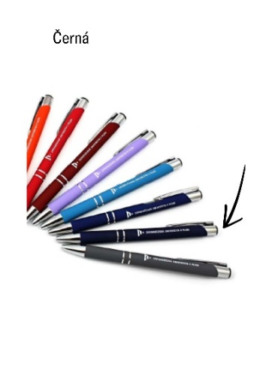 | 30.00 Kč |  |  |  | Společná faktura | NE | Požadavek na dodání produktové karty jako součást nabídky k ověření splnění zadané specifikace. Návrh potisku prosíme zaslat ke schválení. | Ivana Jílková, Tel.: 37763 1085, 737 574 516 E-mail: ijilkova@rek.zcu.cz | Univerzitní 22, 301 00 Plzeň, budova Fakulty strojní - Projektové centrum, 2. patro - místnost UF 234 | do 5.9.2025 | 39294100-0 - Informační a propagační výrobky
2 | Kovové kuličkové pero pogumované - barva světle fialová nebo světle růžová | 300 | ks | Kovové kuličkové pero s barevným pogumovaným "soft touch" povrchem. Zvolenou barvu pera doplňují detaily ve stříbrném provedení (hrot, dva středové kontrastní kroužky a tlačítko s klipem). Materiál: Kov Náplň: modrá Barva pera: sv. fialová nebo světle růžová Potisk: "LOGO ZČU Projektové centrum" přizpůsobit dle jednotného vizuálního stylu. Viz Příloha č. 3 Kupní smlouvy - potisk_PP (II.)-005-2025.zip | 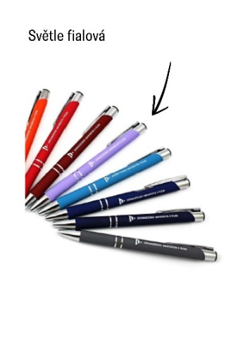 | 30.00 Kč
3 | Zápisník z recyklované kůže A5, linkovaný | 200 | ks | Zápisník linkovaný o velikosti A5 s potahem z recyklované kůže s elastickou gumičkou k zavírání, se záložkou a gumičkou na propisku. Zápisník má cca 150 linkovaných stran. Barva zápisníku je přírodní/hnědá. Potisk: Uprostřed obálky "Myšlenková mapa kruh", dole nalevo "LOGO ZČU Projektové centrum" dle jednotného vizuálního stylu barva modrá, viz obrázek. Viz Příloha č. 3 Kupní smlouvy - potisk_PP (II.)-005-2025.zip | 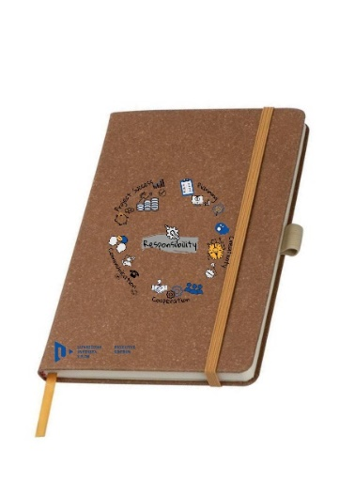 | 140.00 Kč
4 | Linkovaný zápisník A5 s deskami z bavlny a korku | 200 | ks | Linkovaný zápisník A5, 70-90 stran. Šitá vazba. Součástí je také poutko na pero. Desky zápisníku jsou vyrobené kombinací korku a bavlny. Rozměry: 21 x 14 x 1,2 cm (+/- 1 cm). Barva bavlněného spodku: bílá, viz obrázek. Potisk: Uprostřed obálky na korkové části "Myšlenková mapa kruh", dole nalevo na bavlněné části "LOGO ZČU Projektové centrum" dle jednotného vizuálního stylu barva modrá, viz obrázek. Viz Příloha č. 3 Kupní smlouvy - potisk_PP (II.)-005-2025.zip | 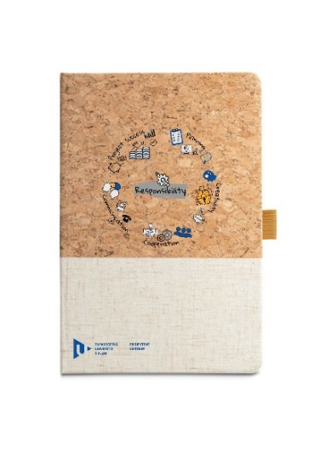 | 80.00 Kč
5 | Lepené bloky s přebalem A4 | 400 | ks | Poznámkové lepené bloky s horní vazbou (lepením v hlavě) a přebalem ve formátech A4, papír linkovaný, 40 - 60 listů. Obálka cca 120 g/m2. Listy lze z bloku odtrhnout, vzadu karton. Barva přebalu: bílá. Potisk desek: "Myšlenková mapa kruh" uprostřed desek,"LOGO ZČU Projektové centrum" barva modrá umístěno nalevo dole, viz obrázek. Viz Příloha č. 3 Kupní smlouvy - potisk_PP (II.)-005-2025.zip | 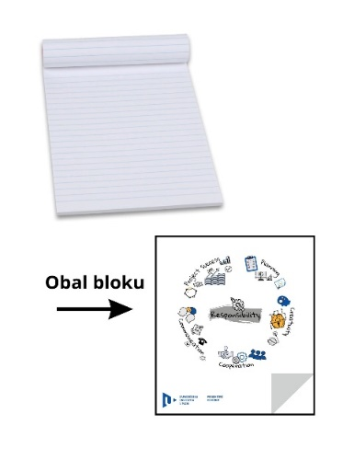 | 45.00 Kč
6 | Bavlněná nákupní taška se stahovacími šňůrkami | 300 | ks | Bavlněná taška z recyklované bavlny se stahovacími šňůrkami, lze použít jako batoh. Gramáž cca 140 g/m2 (ne nižší), barva tašky je přírodní/béžová. Potisk: "Myšlenková mapa kruh" umístěno cca uprostřed tašky,"LOGO ZČU Projektové centrum" přizpůsobit dle jednotného vizuálního stylu, barva modrá a umístění nalevo dole, viz obrázek. Viz Příloha č. 3 Kupní smlouvy - potisk_PP (II.)-005-2025.zip | 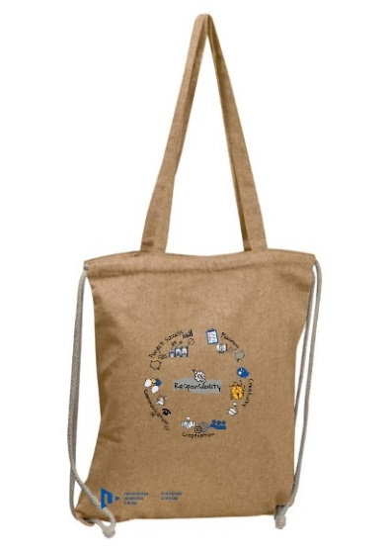 | 80.00 Kč
7 | Termohrnek z RCS recyklované oceli 360ml | 100 | ks | Termohrnek s víčkem se zasunovacím systémem pro snadné pití. Dvoustěnná vakuová izolace. Hrnek je z RCS recyklované nerezavějící oceli, bez BPA. Objem: 360 ml. Barva hrnku: Tmavě šedivá/antracitová. Materiál: nerezová ocel, plast. Rotační tisk: "LOGO ZČU Projektové centrum" přizpůsobit dle jednotného vizuálního stylu, barva bílá, dole viz obrázek. Viz Příloha č. 3 Kupní smlouvy - potisk_PP (II.)-005-2025.zip | 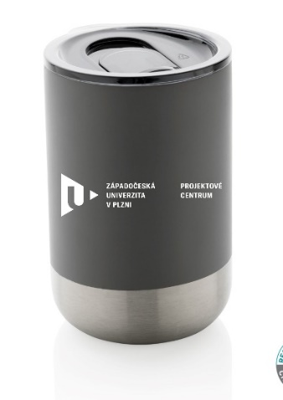 | 340.00 Kč
8 | Nerezová láhev na pití s korkovým dnem | 200 | ks | Nerezová sportovní láhev ve tvaru láhve s dnem z přírodního korku. Objem láhve 650 - 750 ml. Barva bílá. Šroubovací nepropustný uzávěr v metalickém provedení, viz obrázek. Potisk zepředu: Myšlenková mapa kruh cca uprostřed láhve. Potisk zezadu: "LOGO ZČU Projektové centrum" také cca uprostřed láhve, přizpůsobit dle jednotného vizuálního stylu, barva modrá, viz obrázek. Viz Příloha č. 3 Kupní smlouvy - potisk_PP (II.)-005-2025.zip | 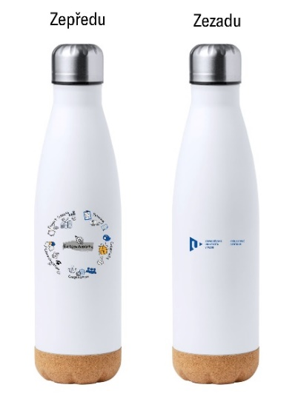 | 200.00 Kč
9 | Jednostěnná láhev 750ml, bílá | 200 | ks | Jednostěnná láhev z recyklované nerezové oceli, šroubovací nepropustné víčko stejné barvy jako láhev. Objem 750 ml. Nechceme zvlášť dno, např. jako je u položky č. 8. Barva láhve: bílá. Potisk zepředu: Myšlenková mapa kruh cca uprostřed láhve. Potisk zezadu: "LOGO ZČU Projektové centrum" také cca uprostřed láhve, přizpůsobit dle jednotného vizuálního stylu, barva modrá, viz obrázek. Viz Příloha č. 3 Kupní smlouvy - potisk_PP (II.)-005-2025.zip | 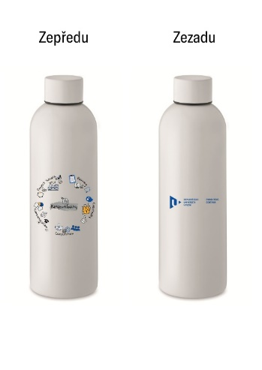 | 130.00 Kč
10 | Přírodní balzám na rty v kulatém obalu, stříbrný | 100 | ks | Přírodní balzám na rty v oválném obalu s metalickým UV vzhledem. Barva stříbrná. Potisk: "LOGO ZČU Projektové centrum" přizpůsobit dle jednotného vizuálního stylu, barva modrá, umístění viz obrázek. Viz Příloha č. 3 Kupní smlouvy - potisk_PP (II.)-005-2025.zip | 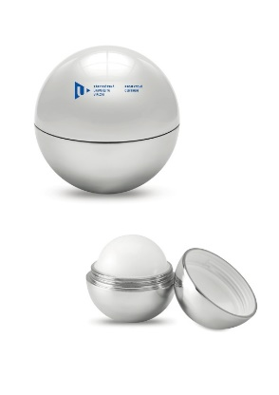 | 40.00 Kč
11 | Přírodní balzám na rty v kulatém obalu, zlatý | 100 | ks | Přírodní balzám na rty v oválném obalu s metalickým UV vzhledem. Barva zlatá. Potisk: "LOGO ZČU Projektové centrum" přizpůsobit dle jednotného vizuálního stylu, barva modrá, umístění viz obrázek. Viz Příloha č. 3 Kupní smlouvy - potisk_PP (II.)-005-2025.zip | 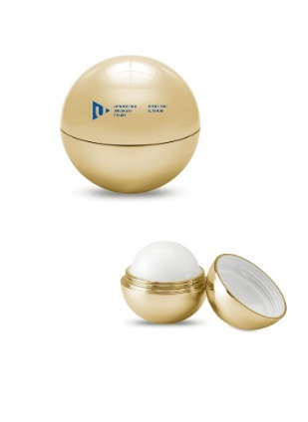 | 40.00 Kč
12 | Rolovací chladicí taška z recyklované bavlny, béžová | 100 | ks | Chladicí taška s rolovacím vrškem z recyklované bavlny ( 210 - 230 g/m2). Izolace EPE a podšívka 12C PEVA nebo PE pěna o tloušťce 3 mm s PEVA 12C. Má zapínání na suchý zip nebo magnet, malou přední kapsu a krátký popruh na přenášení na horní straně. Rozměry: 30 x 18 x 14 cm (+/- 3 cm). Barva: Béžová/krémová/přírodní. Potisk: "Myšlenková mapa kruh" umístěno uprostřed tašky,"LOGO ZČU Projektové centrum" přizpůsobit dle jednotného vizuálního stylu, barva modrá a umístění nalevo dole, viz obrázek. Viz Příloha č. 3 Kupní smlouvy - potisk_PP (II.)-005-2025.zip | 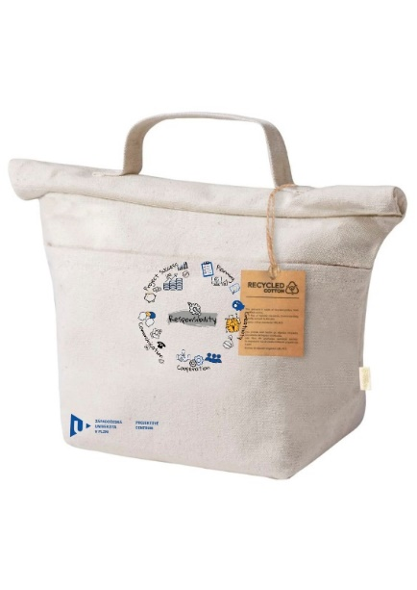 | 110.00 Kč

Informace pro dodavatele: Pokud se dodavateli při zadávání jednotkových cen objeví text - "NEVYHOVUJE", znamená to překročení stanovené maximální nepřekročitelné nabídkové ceny, a to znamená nesplnění podmínek stanovených Zadavatelem. Pokud bude nabídka v této podobě podána Zadavateli, bude při posouzení vyřazena. |  |  |  |  |  | CELKOVÁ MAXIMÁLNÍ CENA za celou VZ v Kč BEZ DPH | CELKOVÁ NABÍDKOVÁ CENA v Kč bez DPH
V případě, že se dodavatel při předání zboží na některá uvedená tel. čísla nedovolá, bude v takovém případě volat tel. 377 631 320. |  |  |  |  |  | 223,000.00 Kč | 0.00 Kč

